2021_data
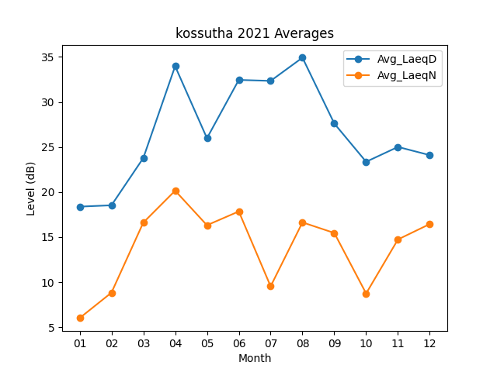
Month | Avg_LaeqD | Avg_LaeqN
01 | 18.387096774 | 6.0193548387
02 | 18.535714286 | 8.8392857143
03 | 23.780645161 | 16.616129032
04 | 33.973333333 | 20.156666667
05 | 25.980645161 | 16.322580645
06 | 32.45 | 17.853333333
07 | 32.341935484 | 9.5419354839
08 | 34.919354839 | 16.638709677
09 | 27.61 | 15.463333333
10 | 23.364516129 | 8.7483870968
11 | 25.013333333 | 14.743333333
12 | 24.1 | 16.45483871

